Sheet1
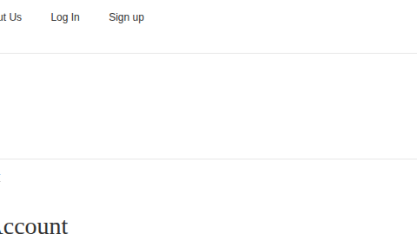
ID | ENTORNO | PASOS PARA REPRODUCIR | RESULTADO ACTUAL | RESULTADO ESPERADO | EVIDENCIA | SEVERIDAD | PRIORIDAD
BUG-LOGIN-001 | NAVEGADR: GOOGLE CHROME | IR AL LOGIN | NO APARECE MENSAJE CLARO | DEBE APARECER MENSAJE: "USUARIO REQUERIDO" |  | ALTA(EL USUSARIO NO SABE QUE HACER) | ALTA
 | VERSION: ULTIMA | NO INTRODUCIR NI USUARIO NI CONTRASEÑA
 |  | CLICK EN LOGIN

